上和园周边公租房项目
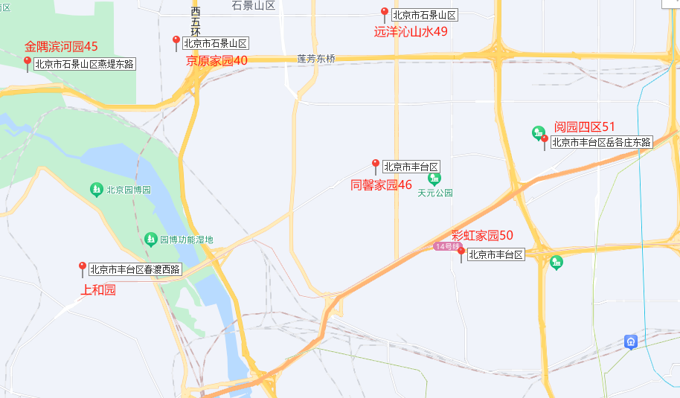
 | 项目名称 | 租金（元/平方米·月）
石景山区 | 金隅滨河园 | 45
 | 京原家园 | 40
 | 远洋沁山水 | 49
丰台区 | 同馨家园 | 46
 | 彩虹家园 | 50
 | 阅园四区 | 51

